상품제안서
엑스트라 볼트-S14 보조배터리 4500mAh (C타입,8핀) | 상품코드: F00628

 |  |  |  |  |  |  | 02-412-0044 | www.easy1.co.kr
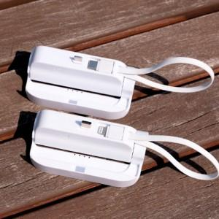 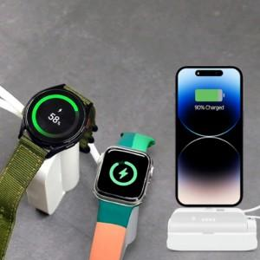

【상세/제작정보】

【인쇄/포장옵션】 | 실크, 레이저 / 포장지포장

【공급단가】 | 수량 | 100~ | 200~ | 300~ | 500~ | 1,000~
*VAT별도 | 단가 | 18,610원 | 18,030원 | 17,740원 | 17,450원 | 16,720원

【상품 URL】 | https://dev.easy1.co.kr:443/src/goods_detail.php?gdno=628

